Лист1
 | Исходная |  |  |  |  |  |  |  |  | Рисков
 |  | 1 | 2 | 3 | 4 | 5 | max min | alpha = 0,4 | alpha = 0,6 |  | 1 | 2 | 3 | 4 | 5 | min max
 | 2 | 0 | 20 | 20 | 20 | 20 | 0 | 8 | 12 | 2 | 0 | 0 | 10 | 20 | 30 | 30
 | 3 | -10 | 10 | 30 | 30 | 30 | -10 | 6 | 14 | 3 | 10 | 10 | 0 | 10 | 20 | 20
 | 4 | -20 | 0 | 20 | 40 | 40 | -20 | 4 | 16 | 4 | 20 | 20 | 10 | 0 | 10 | 20
 | 5 | -30 | -10 | 0 | 30 | 50 | -30 | 2 | 18 | 5 | 30 | 30 | 30 | 10 | 0 | 30
макс |  | 0 | 20 | 30 | 40 | 50

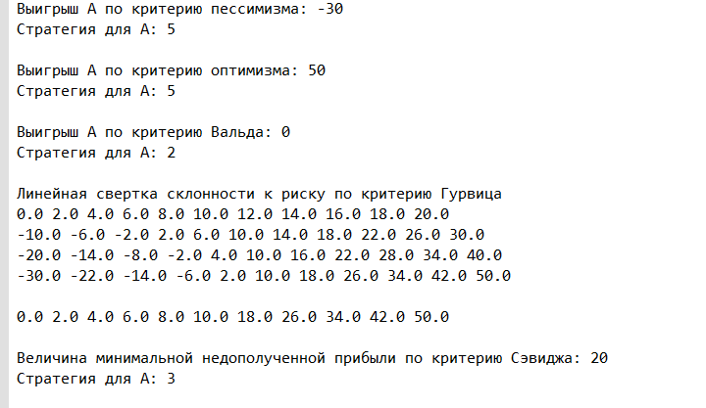
 |  |  |  |  |  |  |  |  |  |  |  |  | Ответ по Сэвиджу: |  | 20
 |  |  |  |  |  |  |  |  |  |  |  |  | Стратегия |  | 3 или 4

 |  |  |  |  |  |  |  |  |  |  |  |  | Ответ по Вальду: |  | 0
 |  |  |  |  |  |  |  |  |  |  |  |  | Стратегия |  | 2

 |  |  |  |  |  |  |  |  |  |  |  |  | Ответ по Гурвицу (40%) |  | 8 | 1 самолёт
 |  |  |  |  |  |  |  |  |  |  |  |  | Ответ по Гурвицу (60%) |  | 18 | 5 самолётов

